Experiment Summary
Index | Date | Experiment ID | Author | Experimental Purpose | Experimental Description | Model-Type | Model-BackBone | Model-Neck | Model-Head | Dataset-Name | Dataset-Format | Dataset-Process | Dataset-Example Image | Dataset-Example Annotation | Training-Optimizer | Training-Loss Function | Training-Epoch | Training-Trick | Evaluation-Score | Conclusion
1 | 2024.04.28 | MA_Detection/hyh_ma_det_exp001 | Hyh | 探究对输入图像后的resize处理，resize为两种尺寸 1. (112\*112) 2. (224\*224) 和不同的overlap rate 1. 50% 2. 70%对模型性能的影响 | 输入patch尺寸为（112\*112），overlap rate 50%和70%以及resize尺寸(112\*112),(224\*224)进行四组实验 | Detection（FSAF） | Resnet 50 | FPN | FASF Detection Head | e_optha_MA | PASCAL VOC | Resize, Normalization, Random Flip, Cutting Patch |  | 100 103 8 13 | SGD（Momentum(0.9)，Weight Decay(0.001)） | CIOU | 50 | - | - | 经实验结果发现，对于实验4，5可知对于输入尺寸为112*112的模型其性能更好，并根据实验1和2，以及实验3和4可知对输入的patch resize为（224*224）后模型性能有提升，但以上实验对于overlap rate并没有明显的结果。已知目前实验4的效果最佳，因此后续对数据的实验将沿用这套参数
2 | 2024.04.28 | MA_Detection/hyh_ma_det_exp002 | Hyh | 探究CenterRegionAssigner的参数对recall和map的影响，主要是pos_scale 和 neg_scale； pos_scale是一个0~1的参数，表示的是在gtbox中心向外的这个pos_scale范围内，若bbox的中心落入其中则分配为正样本 | 向通过调整这个参数实现recall的提升，按理说pos_scale越大，则recall相应会越高; 输入patch尺寸为（112\*112），resize to (224\*2224)，overlap rate 50% | Detection（FSAF） | Resnet 50 | FPN | FASF Detection Head | e_optha_MA | PASCAL VOC | Resize, Normalization, Random Flip, Cutting Patch |  | 100 103 8 13 | SGD（Momentum(0.9)，Weight Decay(0.001)） | CIOU | 50 | - | - | 更大的pos_scale和neg_scale对模型性能有略微提升，但不明显
3 | 2024.04.28 | MA_Detection/hyh_ma_det_exp003 | Hyh | 探究图像形态学操作对模型性能的影响 | 在阅读MA检测相关论文中，存在大量基于人工筛选特征和ML算法的MA检测，以及部分基于DL的也有做相关图像预处理 先对整张图像做了均值滤波，基于对所有gtbox面积的均值（47.144）故设置kernel size为（7\*7）。接着运用自适应直方图均衡对图像对比度进行增强。 输入patch尺寸为（112\*112），resize为(224\*224)，overlap rate 50% | Detection（FSAF） | Resnet 50 | FPN | FASF Detection Head | e_optha_MA | PASCAL VOC | Resize, Normalization, Random Flip, Cutting Patch | 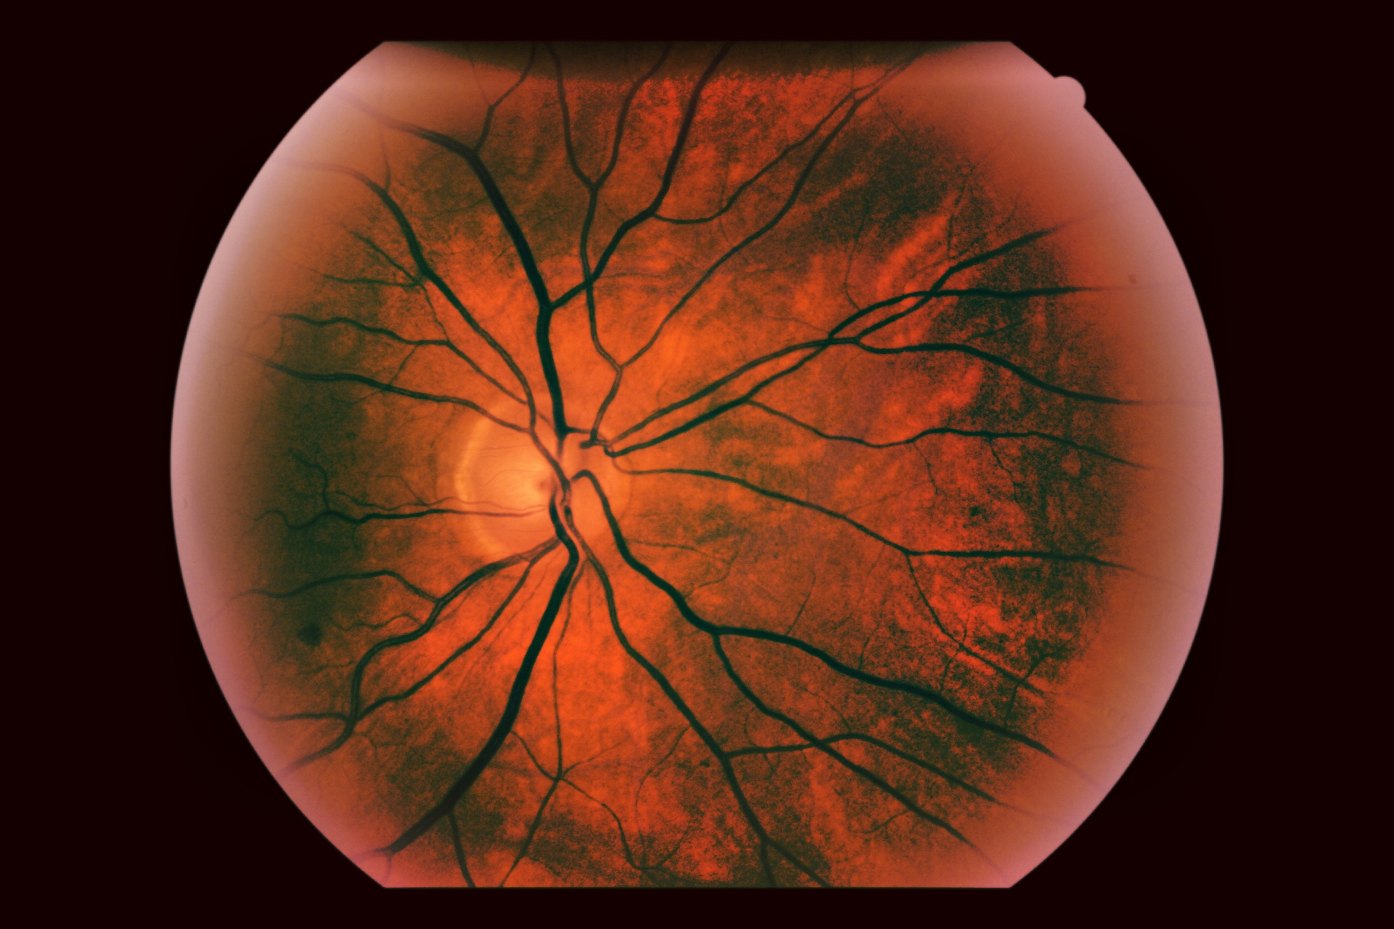 | 100 103 8 13 | SGD（Momentum(0.9)，Weight Decay(0.001)） | CIOU | 50 | - | - | 实验结果并不理想，这种处理确实在一定程度上删除了很多特征，可能是影响模型性能的原因，有个想法就是保存原图像的RGB三通道，并额外添加这些特征，需要修改模型
4 | 2024.04.28 | MA_Detection/hyh_ma_det_exp004 | Hyh | 探究通过将多个含有MA点的patch进行拼接，形成一个(112\*112)的图像，对比于(112\*112)的patch其包含更多的MA目标点是否对模型性能有所提升 | 在对小目标检测的论文中对数据的处理提及到可以将对个图像进行拼接以提高目标点的数量，有助于小目标点的检测 对原始图像进行(56\*56)patch的裁剪，并采用四个小patch进行拼接成为一张(112\*112)的图像，resize to (224\*224)，overlap rate 50% | Detection（FSAF） | Resnet 50 | FPN | FASF Detection Head | e_optha_MA | PASCAL VOC | Resize, Normalization, Random Flip, Cutting Patch |  | 100 103 8 13 | SGD（Momentum(0.9)，Weight Decay(0.001)） | CIOU | 50 | - | - | 实验结果算是比较成功，但是在进行整理时发现，可能该结果并不正确，因为处理图像的过程不严谨，在测试集中经过merge的图像可能有重重复。

